箇所図
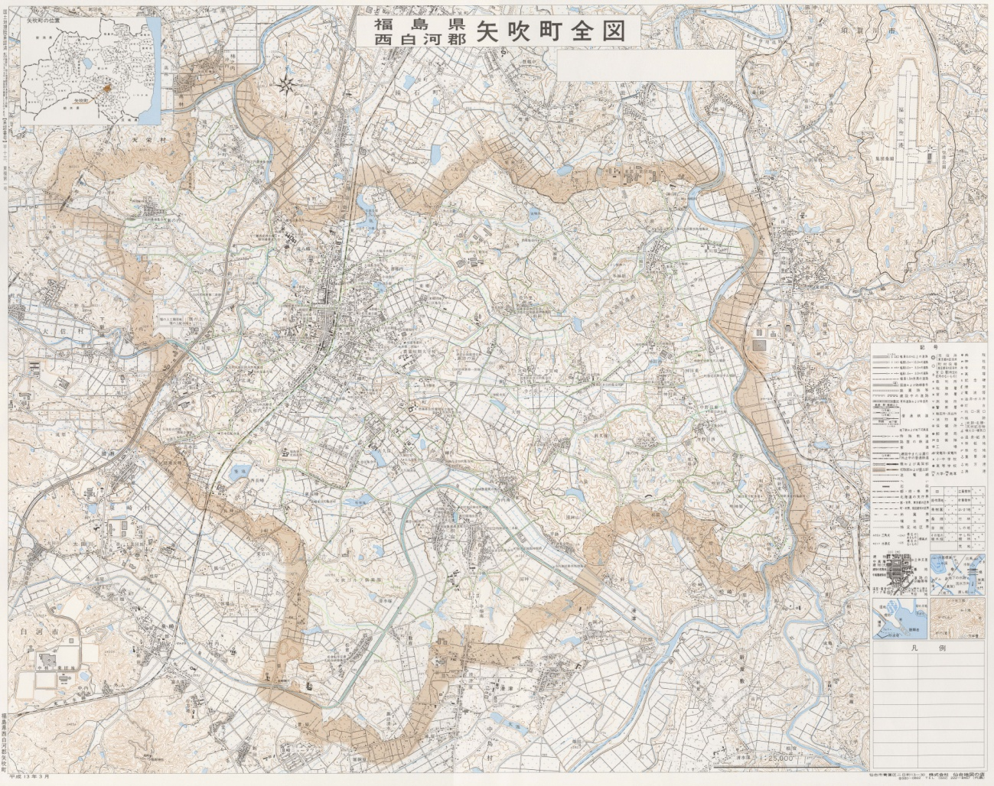

事業実施箇所図

①

②
⑭

⑤
⑯
⑧
⑪
⑩
④
⑬
⑦

③
⑮
⑨

⑫

⑥

第１回事業①～⑦

第２回事業⑧～⑨

第５回計画箇所⑩～⑯

